关系图
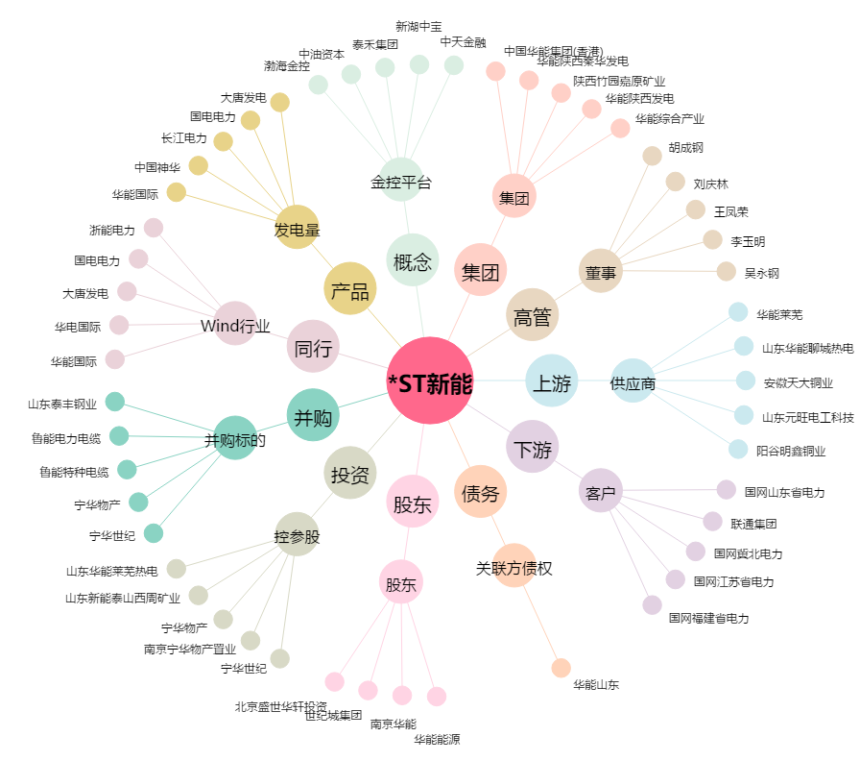
*ST新能[000720.SZ] - 关系概览图

